zakres rzeczowy BTK_CPK
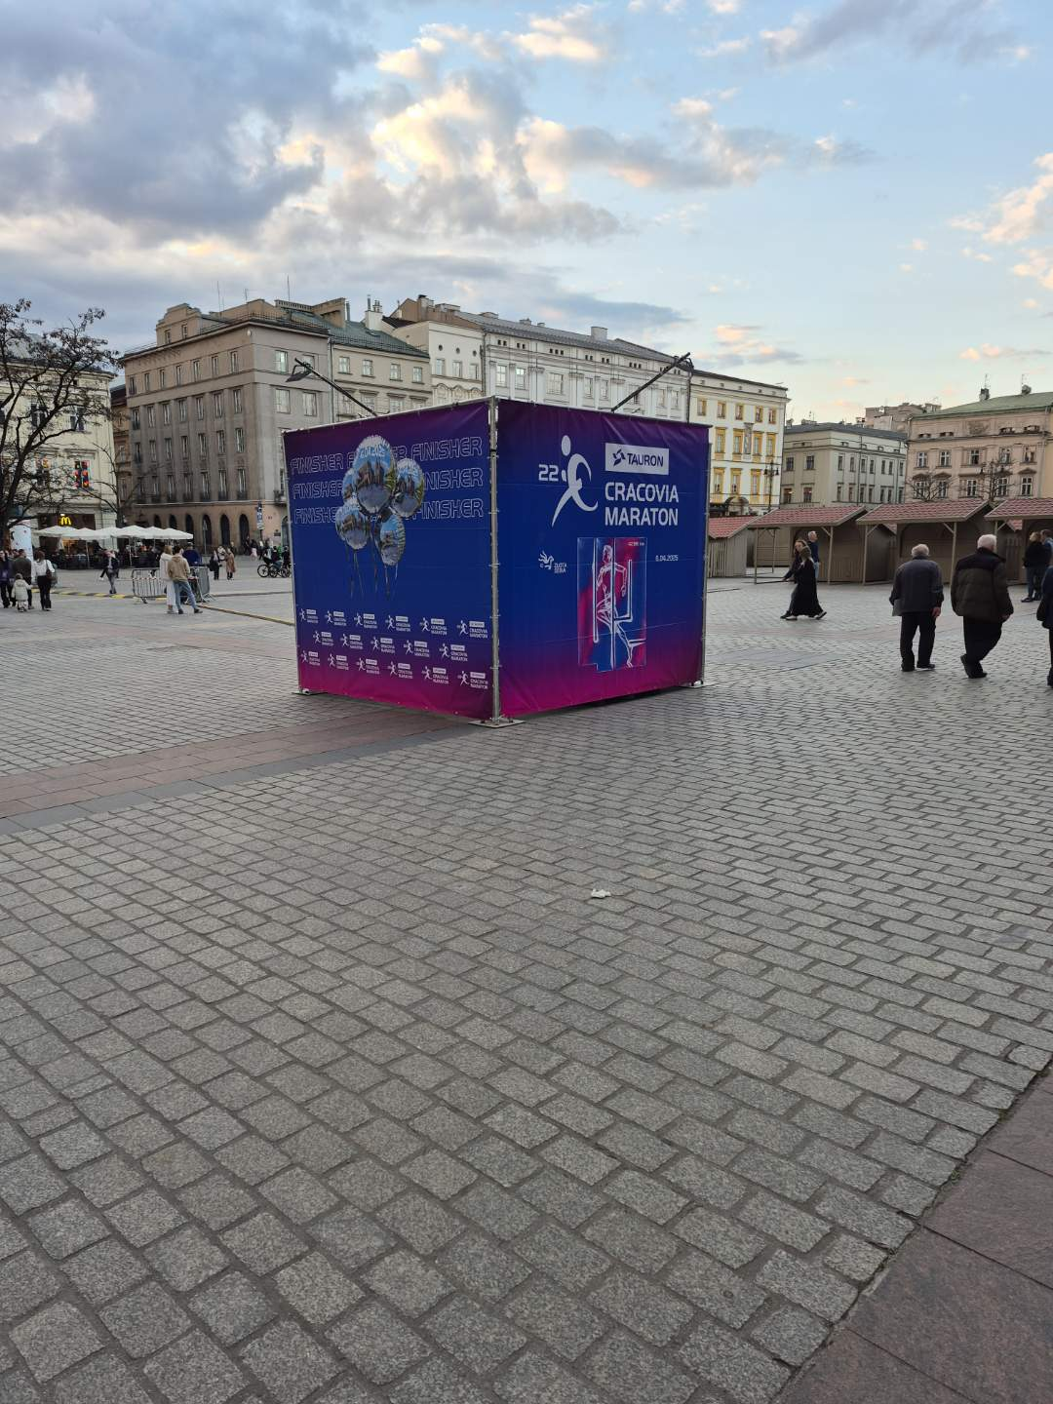
ZAKRES RZECZOWY | BUDOWA TYMACZASOWEJ SCENOGRAFII IMPREZ BIEGOWYCH -etap II - 19. PGE BIEG TRZECH KOPCÓW I 12. PKO CRACOVIA PÓŁMARATON KRÓLEWSKI
Lp. | NAZWA | OPIS ZADANIA | CENA JEDNOSTKOWA BRUTTO | ILOŚĆ (szt.) | WARTOŚĆ BRUTTO | ETAP | PRZYKŁAD
1. | WIEŻA LAYHER Z RAMIAKAMI | Montaż wieży o kształcie prostopadłościanu, wykonana z konstrukcji typu Layher. Każda wieża ma wymiary: podstawa 2,07 x 2,07 m, wysokość 4,5 m. Konstrukcja zostanie obudowana z czterech stron drewnianymi ramiakami, do których zostaną przymocowane materiały brandingowe w postaci banerów po bokach. Wieża musi zostać odpowiednio dociążona, aby zapobiec przewróceniu się. Nie wolno żadnym elementom konstrukcji wystawać poza bryłę. Do dociążenia Wykonawca zapewni mauzer, a Zamawiający dostarczy wodę do uzupełnienia zbiornika. Nie przewiduje się kotwienia konstrukcji do podłoża. Wszystkie wymogi powinny być zgodne z obowiązującymi przepisami prawa. Zamawiający udostępni "ramiaki" o następujących wymiarach do zabudowy wieży: 4 sztuki o wymiarach 450x225 cm 2 sztuki o wymiarach 221x221 cm Lokalizacja: okolice Biura Zawodów Biegu Trzech Kopców |  | 4 |  | Etap 1 do 20.09.2026 r.
 |  | Montaż banerów na konstrukcji wieży poprzez takerowanie/tapicerowanie udostępnionych przez Zamawiającego "ramiaków" drewnianych.Transport z magazynu Zamawiającego, demontaż banerów, montaż nowych banerów, transport na magazyn Zamawiającego: Po stronie Wykonawcy w terminie i miejscu wskazanym przez Zamawiającego.Banery dostarcza Zamawiający, w oparciu o wymiary przekazane od Wykonawcy najpóźniej do 5 dni roboczych od dnia podpisania umowy. Wykonawca zobowiązany jest do starannego i estetycznego montażu baneru, bez uszkodzeń i z odpowiednim naprężeniem.
2. | BRAMA EXPO 19. PGE BIEG TRZECH KOPCÓW | Montaż bramy EXPO. Brama o wymiarach całkowitych 5,5 m (szerokość) x 4,2 m (wysokość) x 2 m (głębokość) zbudowana z konstrukcji typu Layher. Prześwit o całkowitych wymiarach 4 m (szerokość) x3 m (wysokość). Ekspozycja na zewnątrz.. Do dociążenia Wykonawca zapewni mauzer, a Zamawiający dostarczy wodę do uzupełnienia zbiornika. Nie przewiduje się kotwienia konstrukcji do podłoża. Wszystkie wymogi powinny być zgodne z obowiązującymi przepisami prawa. Lokalizacja: okolice Biura Zawodów Biegu Trzech Kopców |  | 1
 |  | Montaż banerów do konstrukcji bramy EXPO za pomocą opasek zaciskowych/kablowych.Banery dostarcza Zamawiający, w oparciu o wymiary przekazane od Wykonawcy najpóźniej do 5 dni roboczych od dnia podpisania umowy. Wykonawca zobowiązany jest do starannego i estetycznego montażu baneru, bez uszkodzeń i z odpowiednim naprężeniem.
3. | PROSTOPADŁOŚCIAN | Montaż konstrukcji o kształcie prostopadłościanu wykonanej z kratownicy system quadro lub konstrukcji modułowej typu Laher o wymiarach całkowitych maksymalnych 3 m (szerokość) x 3 m (wysokość) x 3 m (głębokość). Konstrukcję należy zabezpieczyć przed przewróceniem poprzez dociążenie balastem. Dopuszcza się dociążenie przy pomocy zbiorników mauzer. Zamawiający zapewni do 1,2 m³ wody do napełnienia zbiorników. Konstrukcja musi spełniać wymagania obowiązujących polskich norm i przepisów dotyczących bezpieczeństwa konstrukcji tymczasowych. Lokalizacje: Błonia Krakowskie (1 szt.), Kopiec Piłsudskiego (1 szt.) |  | 2
 |  | Montaż banerów do konstrukcji o kształcie prostopadłościanu za pomocą opasek zaciskowych/kablowych do konstrukcji. Banery dostarcza Zamawiający, w oparciu o wymiary przekazane od Wykonawcy najpóźniej do 5 dni roboczych od dnia podpisania umowy. Wykonawca zobowiązany jest do starannego i estetycznego montażu baneru, bez uszkodzeń i z odpowiednim naprężeniem.
4. | DWUSTRONNA ŚCIANKA WIZERUNKOWA (6m x 2,3m) | Montaż i demontaż dwustronnej ścianki wizerunkowej o maksymalnych wymiarach zewnętrznych 6 m (szerokość) x 2,3 m (wysokość) wykonanej z elementów systemu quadro lub równoważnego. Konstrukcja musi spełniać aktualne normy bezpieczeństwa dla obiektów tymczasowych. Niedopuszczalne jest wystawanie jakichkolwiek elementów konstrukcji poza obrys. Konstrukcja powinna spełniać wytyczne i normy określone przepisami prawa dla konstrukcji tymczasowych. Lokalizacja wewnątrz budynku. |  | 1
 |  | Montaż banerów dostarczonych przez Zamawiającego na konstrukcji ścianki wizerunkowej o wymiarach 6 m (szerokość) x 2,3 m (wysokość). Montaż banerów zostanie wykonany za pomocą opasek zaciskowych/kablowych o odpowiedniej wytrzymałości. Banery dostarcza Zamawiający, w oparciu o wymiary przekazane od Wykonawcy najpóźniej do 5 dni roboczych od dnia podpisania umowy. Wykonawca zobowiązany jest do starannego i estetycznego montażu baneru, bez uszkodzeń i z odpowiednim naprężeniem.
 |  | Montaż oświetlenia LED dla ścianki wizerunkowej o maksymalnych wymiarach 6 m (szerokość) x 2,3 m (wysokość). Oświetlenie LED powinno zapewniać równomierne oświetlenie całej powierzchni baneru, bez ostrych cieni. Wymagana temperatura barwowa światła LED zbliżona do światła dziennego. Oświetlenie musi być energooszczędne. Instalacja elektryczna musi być wykonana zgodnie z obowiązującymi przepisami bezpieczeństwa. Wygląd zamontowanego oświetlenia powinien być estetyczny. Wykonawca zobowiązany jest do zabezpieczenia kabla doprowadzającego prąd do oświetlenia w sposób uniemożliwiający potknięcie lub uszkodzenie mechaniczne.
5. | DWUSTRONNA ŚCIANKA WIZERUNKOWA (8m x 2,3m) | Montaż i demontaż dwustronnej ścianki wizerunkowej o maksymalnych wymiarach zewnętrznych 8 m (szerokość) x 2,3 m (wysokość) wykonanej z elementów systemu quadro lub równoważnego. Konstrukcja musi spełniać aktualne normy bezpieczeństwa dla obiektów tymczasowych. Niedopuszczalne jest wystawanie jakichkolwiek elementów konstrukcji poza obrys. Konstrukcja powinna spełniać wytyczne i normy określone przepisami prawa dla konstrukcji tymczasowych. Lokalizacja wewnątrz budynku. |  | 1
 |  | Montaż banerów dostarczonych przez Zamawiającego na konstrukcji ścianki wizerunkowej o wymiarach 8 m (szerokość) x 2,3 m (wysokość). Montaż banerów zostanie wykonany za pomocą opasek zaciskowych/kablowych o odpowiedniej wytrzymałości. Banery dostarcza Zamawiający, w oparciu o wymiary przekazane od Wykonawcy najpóźniej do 5 dni roboczych od dnia podpisania umowy. Wykonawca zobowiązany jest do starannego i estetycznego montażu baneru, bez uszkodzeń i z odpowiednim naprężeniem. .
 |  | Montaż oświetlenia LED dla ścianki wizerunkowej o maksymalnych wymiarach 8 m (szerokość) x 2,3 m (wysokość). Oświetlenie LED powinno zapewniać równomierne oświetlenie całej powierzchni baneru, bez ostrych cieni. Wymagana temperatura barwowa światła LED zbliżona do światła dziennego. Oświetlenie musi być energooszczędne. Instalacja elektryczna musi być wykonana zgodnie z obowiązującymi przepisami bezpieczeństwa. Wygląd zamontowanego oświetlenia powinien być estetyczny. Wykonawca zobowiązany jest do zabezpieczenia kabla doprowadzającego prąd do oświetlenia w sposób uniemożliwiający potknięcie lub uszkodzenie mechaniczne.
6. | LITERY | Dostarczenie zestawu 3 sztuk wolnostojących znaków 3D "KRK" wraz z etui. Wymiary: wysokość każdego znaku minimalnie od 750 mm do maksymalnie: 1000 mm. Minimalna grubość litery 200 mm. Materiał: Styrodur o wysokiej gęstości, zapewniający sztywność i trwałość. Lico i tył liter z Plexi o grubości do 2 mm. Boki liter wykończone twardą powłoką lub innym materiałem zapewniającym jednolity, estetyczny wygląd i odporność na uszkodzenia mechaniczne. Kolor liter: biały. Wykonawca wyprodukuje litery po uprzedniej akceptacji projektu przez Zamawiającego. Trwałość: Sposób łączenia elementów musi gwarantować trwałość i integralność konstrukcji w warunkach zewnętrznych. Znaki muszą być stabilne, wolnostojące i odporne na warunki atmosferyczne. Transport: Dostarczenie etui na litery, umożliwiających bezpieczny transport w logicznej konfiguracji. Po realizacji zadania produkt (wszystkie 3 znaki wraz z etui) przejdzie w posiadanie Zamawiającego. |  | 1
 |  |  | SUMA Etap 1:
1. | WIEŻA LAYHER Z RAMIAKAMI | Montaż wieży o kształcie prostopadłościanu, wykonana z konstrukcji typu Layher. Każda wieża ma wymiary: podstawa 2,07 x 2,07 m, wysokość 4,5 m. Konstrukcja zostanie obudowana z czterech stron drewnianymi ramiakami, do których zostaną przymocowane materiały brandingowe w postaci banerów po bokach. Wieża musi zostać odpowiednio dociążona, aby zapobiec przewróceniu się. Nie wolno żadnym elementom konstrukcji wystawać poza bryłę. Do dociążenia Wykonawca zapewni mauzer, a Zamawiający dostarczy wodę do uzupełnienia zbiornika. Nie przewiduje się kotwienia konstrukcji do podłoża. Wszystkie wymogi powinny być zgodne z obowiązującymi przepisami prawa. Zamawiający udostępni "ramiaki" o następujących wymiarach do zabudowy wieży: 4 sztuki o wymiarach 450x225 cm 2 sztuki o wymiarach 221x221 cm Lokalizacja: okolice Tauron Areny Kraków |  | 4 |  | Etap 2 do 11.10.2026 r.
 |  | Montaż banerów na konstrukcji wieży poprzez takerowanie/tapicerowanie udostępnionych przez Zamawiającego "ramiaków" drewnianych.Transport z magazynu Zamawiającego, demontaż banerów, montaż nowych banerów, transport na magazyn Zamawiającego: Po stronie Wykonawcy w terminie i miejscu wskazanym przez Zamawiającego.. Banery dostarcza Zamawiający, w oparciu o wymiary przekazane od Wykonawcy najpóźniej do 5 dni roboczych od dnia podpisania umowy. Wykonawca zobowiązany jest do starannego i estetycznego montażu baneru, bez uszkodzeń i z odpowiednim naprężeniem.
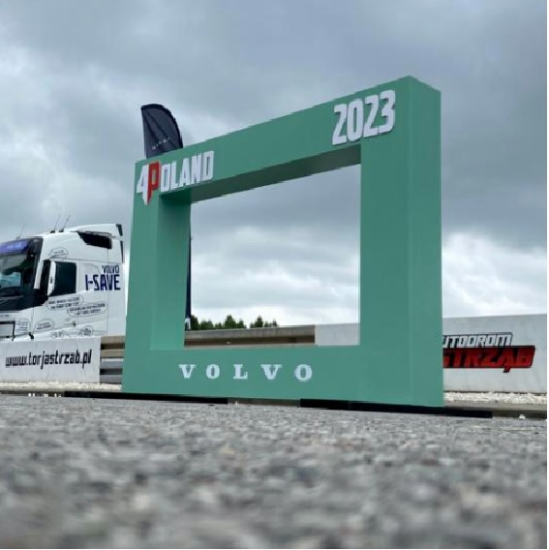
2. | WIEŻA LAYHER Z RAMIAKAMI (ramiaki po stronie Wykonawcy) | Montaż wieży o kształcie prostopadłościanu, wykonana z konstrukcji typu Layher. Każda wieża ma wymiary: podstawa 2,07 x 2,07 m, wysokość 4,5 m. Konstrukcja zostanie obudowana z czterech stron drewnianymi ramiakami, do których zostaną przymocowane materiały brandingowe w postaci banerów po bokach. Wieża musi zostać odpowiednio dociążona, aby zapobiec przewróceniu się. Nie wolno żadnym elementom konstrukcji wystawać poza bryłę. Do dociążenia Wykonawca zapewni mauzer, a Zamawiający dostarczy wodę do uzupełnienia zbiornika. Nie przewiduje się kotwienia konstrukcji do podłoża. Wszystkie wymogi powinny być zgodne z obowiązującymi przepisami prawa. Wykonawca dostarczy "ramiaki" o następujących wymiarach (drewniane profile 5x4cm) do zabudowy wieży (ramiaki zostaną na wyposażeniu Zamawiającego): 4 sztuki o wymiarach 450x225 cm, 2 sztuki o wymiarach 221x221 cm, Lokalizacja: okolice Tauron Areny Kraków |  | 6
 |  | Montaż banerów na konstrukcji wieży poprzez takerowanie/tapicerowanie drewnianych "ramiaków". Banery dostarcza Zamawiający, w oparciu o wymiary przekazane od Wykonawcy najpóźniej do 5 dni roboczych od dnia podpisania umowy. Wykonawca zobowiązany jest do starannego i estetycznego montażu baneru, bez uszkodzeń i z odpowiednim naprężeniem.
3. | BRAMA EXPO 12. PKO CRACOVIA PÓŁMARATON KRÓLEWSKI | Montaż bramy EXPO. Brama o wymiarach całkowitych 5,5 m (szerokość) x 4,2 m (wysokość) x 2 m (głębokość) zbudowana z konstrukcji typu Layher. Prześwit o całkowitych wymiarach 4 m (szerokość) x 3 m (wysokość). Ekspozycja na zewnątrz.. Do dociążenia Wykonawca zapewni mauzer, a Zamawiający dostarczy wodę do uzupełnienia zbiornika. Nie przewiduje się kotwienia konstrukcji do podłoża. Wszystkie wymogi powinny być zgodne z obowiązującymi przepisami prawa. Lokalizacja: Tauron Arena Kraków |  | 1
 |  | Montaż banerów do konstrukcji bramy EXPO za pomocą opasek zaciskowych/kablowych. Banery dostarcza Zamawiający, w oparciu o wymiary przekazane od Wykonawcy najpóźniej do 5 dni roboczych od dnia podpisania umowy. Wykonawca zobowiązany jest do starannego i estetycznego montażu baneru, bez uszkodzeń i z odpowiednim naprężeniem.
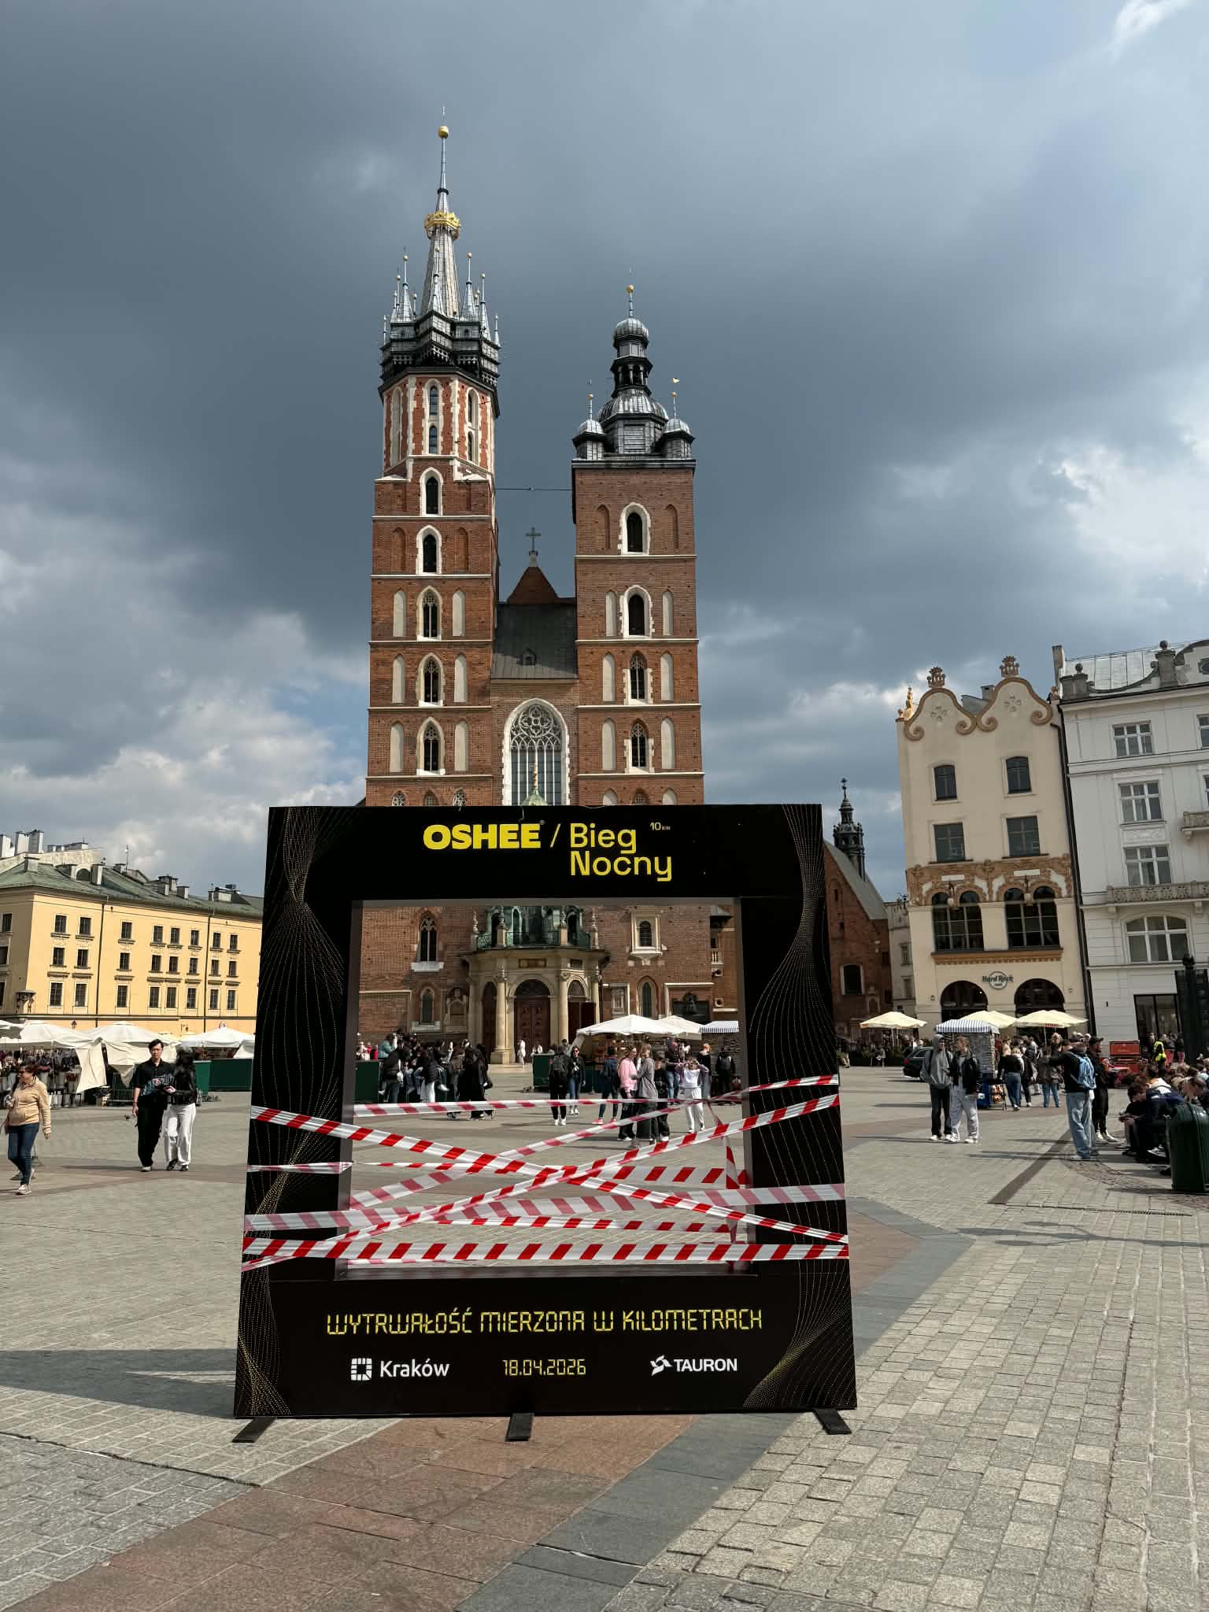
4. | INSTARAMKA | Montaż INSTARAMKI udostępnionej przez Zamawiającego o wymiarach: Wymiary zewnętrzne (obrys) 300 cm x 300 cm x 30 cm Wymiary wewnętrzne (światło okna): 210 cm (szerokość) x 185 (wysokość) Belka górna: 50 cm Belka dolna / cokół (wysokość): 65 cm Słupki boczne (szerokość): 45 cm (lewy i prawy) |  | 1
 |  | Transport i montaż naklejek. Transport z magazynu Zamawiającego, montaż, demontaż, transport na magazyn Zamawiającego: Po stronie Wykonawcy w terminie i miejscu wskazanym przez Zamawiającego. Projekt nadruku płyt wykończeniowych wykona Zamawiający na podstawie specyfikacji technicznej otrzymanej od Wykonawcy najpóźniej do 5 dni roboczych od dnia podpisania umowy. Zamawiający ma 5 dni na przesłanie Wykonawcy gotowego projektu do druku. Estetyka wykonania Instaramki powinna być na wysokim poziomie. Nie dopuszcza się, aby jakiekolwiek elementy konstrukcji wystawały poza bryłę (oprócz stóp). Konstrukcja powinna spełniać wytyczne i normy określone przepisami prawa dla konstrukcji tymczasowych. Odbiór konstrukcji nastąpi po montażu, na podstawie zgodności z powyższą specyfikacją.
5. | DWUSTRONNA ŚCIANKA WIZERUNKOWA (8m x3m) | Montaż i demontaż dwustronnej ścianki wizerunkowej o maksymalnych wymiarach zewnętrznych 8 m (szerokość) x3 m (wysokość) wykonanej z elementów systemu quadro lub równoważnego. Konstrukcja musi spełniać aktualne normy bezpieczeństwa dla obiektów tymczasowych. Niedopuszczalne jest wystawanie jakichkolwiek elementów konstrukcji poza obrys. Konstrukcja powinna spełniać wytyczne i normy określone przepisami prawa dla konstrukcji tymczasowych. Lokalizacja wewnątrz budynku. |  | 1
 |  | Montaż banerów dostarczonych przez Zamawiającego na konstrukcji ścianki wizerunkowej o wymiarach 8 m (szerokość) x 3 m (wysokość). Montaż banerów zostanie wykonany za pomocą opasek zaciskowych/kablowych o odpowiedniej wytrzymałości. Banery dostarcza Zamawiający, w oparciu o wymiary przekazane od Wykonawcy najpóźniej do 5 dni roboczych od dnia podpisania umowy. Wykonawca zobowiązany jest do starannego i estetycznego montażu baneru, bez uszkodzeń i z odpowiednim naprężeniem.
 |  | Montaż oświetlenia LED dla ścianki wizerunkowej o maksymalnych wymiarach 8 m (szerokość) x 3 m (wysokość). Oświetlenie LED powinno zapewniać równomierne oświetlenie całej powierzchni baneru, bez ostrych cieni. Wymagana temperatura barwowa światła LED zbliżona do światła dziennego. Oświetlenie musi być energooszczędne. Instalacja elektryczna musi być wykonana zgodnie z obowiązującymi przepisami bezpieczeństwa. Wygląd zamontowanego oświetlenia powinien być estetyczny. Wykonawca zobowiązany jest do zabezpieczenia kabla doprowadzającego prąd do oświetlenia w sposób uniemożliwiający potknięcie lub uszkodzenie mechaniczne.
6. | PROSTOPADŁOŚCIAN | Montaż konstrukcji o kształcie prostopadłościanu wykonanej z kratownicy system quadro lub konstrukcji modułowej typu Laher o wymiarach całkowitych maksymalnych 3 m (szerokość) x 3 m (wysokość) x 3 m (głębokość). Konstrukcję należy zabezpieczyć przed przewróceniem poprzez dociążenie balastem. Dopuszcza się dociążenie przy pomocy zbiorników mauzer. Zamawiający zapewni do 1,2 m³ wody do napełnienia zbiorników. Konstrukcja musi spełniać wymagania obowiązujących polskich norm i przepisów dotyczących bezpieczeństwa konstrukcji tymczasowych. Lokalizacja: okolice TAURON Areny Kraków |  | 7
 |  | Montaż banerów do konstrukcji o kształcie prostopadłościanu za pomocą opasek zaciskowych/kablowych do konstrukcji. Banery dostarcza Zamawiający, w oparciu o wymiary przekazane od Wykonawcy najpóźniej do 5 dni roboczych od dnia podpisania umowy. Wykonawca zobowiązany jest do starannego i estetycznego montażu baneru, bez uszkodzeń i z odpowiednim naprężeniem.
7. | MINI CUBE | Montaż konstrukcji w kształcie prostopadłościanu (tzw. Mini Cube), o podstawie 0,7x0,7 m i wysokości 2,6 m. Konstrukcja musi zostać w należyty sposób zabezpieczona przed przewróceniem, tj. dociążona. Konstrukcja umożliwiająca łatwy transport z zamontowanym już banerem w celu szybkiego przmieszczenia w miejsce docelowe i należyte dociążenie. Nie dopuszcza się, aby jakiekolwiek elementy konstrukcji wystawały poza bryłę (oprócz ewentualnej płaskiej stopy). Brak możliwości kotwienia konstrukcji do podłoża. Konstrukcja powinna spełniać wytyczne i normy określone przepisami prawa. Po realizacji zadania Mini Cube'y przejdą w posiadanie Zamawiającego. |  | 24
 |  | Montaż banerów na konstrukcji Mini Cube poprzez takerowanie/tapicerowanie lub zastosowanie opasek zaciskowych. Banery dostarcza Zamawiający, w oparciu o wymiary przekazane od Wykonawcy najpóźniej do 5 dni roboczych od dnia podpisania umowy. Wykonawca zobowiązany jest do starannego i estetycznego montażu baneru, bez uszkodzeń i z odpowiednim naprężeniem.
 |  |  | SUMA Etap 2:

WAŻNE INFORMACJE |  |  | WARTOŚĆ BRUTTO (Etap1+Etap2):
Rozliczenie zakresu rzeczowego nastąi w zależności od zrealizowanych pozycji z zakresu na podstawie cen jednostkowych.
Wymagana jest obecność koordynatora projektu na minimum jednym spotkaniu roboczym przed imprezą.
Zamawiający udostęni ramiaki do montażu banerów do 4 szt. wież oraz Instaramkę do montażu naklejek Wykonawcy na 4 dni przed Wydarzeniem. Transport po stronie Wykonawcy.
Zamawiający zapewnia wodę do napełnienia mauserów do konstrukcji eventowych na podstawie zapotrzebowania podanego przez Wykonawcę do 15 dni przed każdym Wydarzeniem.
Zamawiający nie zapewnia mauzerów do obciążenia konstrukcji scenografii.
Wszystkie konstrukcje powinny być zgodne z obowiązującymi polskimi i europejskimi normami prawnymi w zakresie oddziaływania wiatru na konstrukcje tymczasowe
Zamawiający udostęni prąd na potrzeby oświetlenia konstrukcji.
Wykonawca jest zobowiązany do bieżącego nadzoru nad wszystkimi postawionymi konstrukcjami oraz do podjęcia natychmiastowych działań w celu ich dodatkowego zabezpieczenia w przypadku zmieniających się warunków atmosferycznych lub innych czynników mogących zagrozić stabilności i bezpieczeństwu.
Dokadny terminarz montaży i demontaży zostanie ustalony w trybie roboczym.

